Sheet1
Feature | Sub Feature | User Story | Screen Design | Flow | Note

Splash Screen | LOGO | Pengguna dapat melihat tampilan awal pada aplikasi |  | https://drive.google.com/file/d/14D_j2MLbaLjrX0lRRjFbRp_kVHP2S7uM/view?usp=sharing | Tampilan awal untuk mempercantik tampilan awal pada aplikasi

Fitur slide | Dot Indicator | Pengguna bisa melihat beberapa tampilan dengan klick next atau preview |  |  | Untuk memudahkan pengguna Untuk mengatur layar pada handphone dalam menggunakan aplikasi

Landing Page | Create your schedule | Tampilan agar pengguna dapat membuat schedule sesuai dengan keinginan | 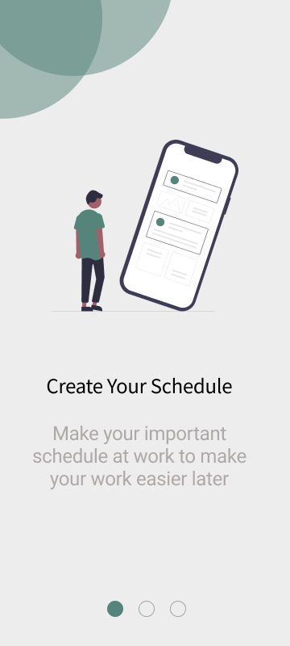 |  | Tampilan Landing Page ini adalah sebagai media informasi kepada pengguna sebelum pengguna memakai aplikasi Task mate ini

 | Easly Managed Task | Dapat mempermudah dalam memanage Task | 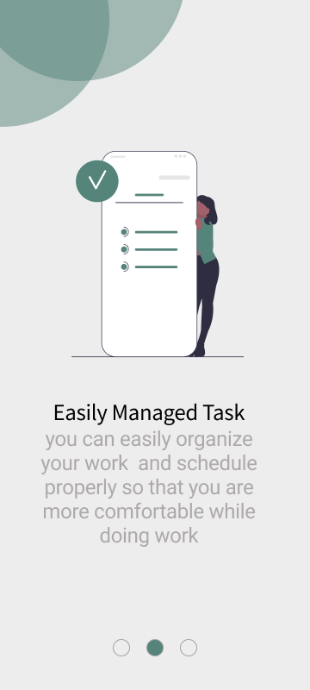

 | Ready start your day | Tampilan halaman Untuk membawa user untuk memulai halaman applikasi selanjutnya | 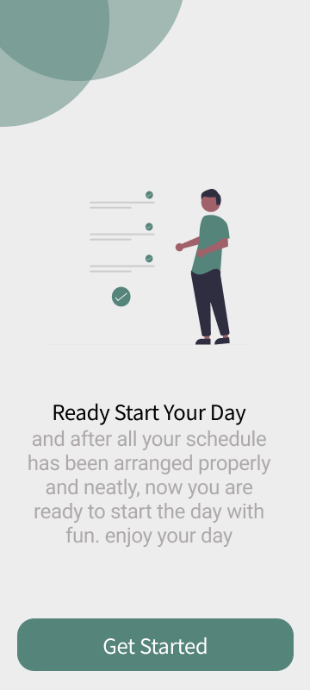 | https://drive.google.com/file/d/14D_j2MLbaLjrX0lRRjFbRp_kVHP2S7uM/view?usp=sharing

Login page | Username & Password | Tampilan halaman untuk pengguna | 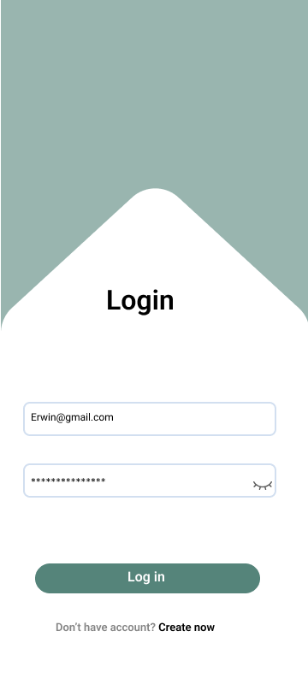 | https://drive.google.com/file/d/14D_j2MLbaLjrX0lRRjFbRp_kVHP2S7uM/view?usp=sharing | Pengguna wajib memasuki halaman login mengamankan data pengguna yang akan diakses pada aplikasi ini

Create Account | Username,Password,Re-Password,Email Address | Tampilan halaman Untuk membawa user untuk membuat akun, untuk masuk kedalam applikasi | 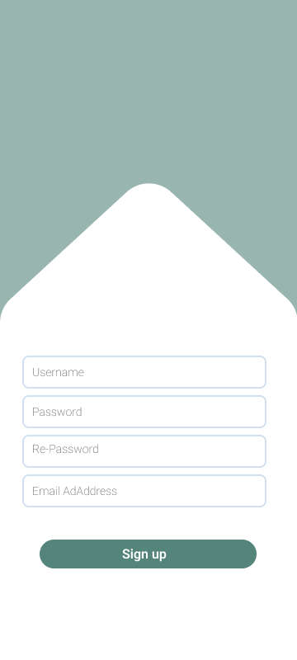 | https://drive.google.com/file/d/14D_j2MLbaLjrX0lRRjFbRp_kVHP2S7uM/view?usp=sharing | Pengguna wajib memasuki halaman Create Account apabila blm memiliki account pada applikasi ini

Home | Menu Home, History, Profile,setting, dan add task | Tampilan halaman awal kita user berhasil masuk kedalam aplikasi | 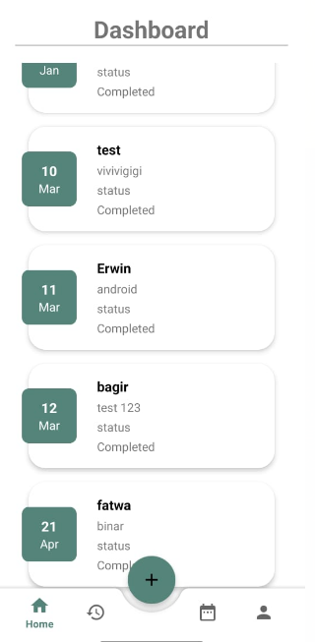 | https://drive.google.com/file/d/14D_j2MLbaLjrX0lRRjFbRp_kVHP2S7uM/view?usp=sharing | halaman home ini disiapkan agar pengguna dapat mengakses fitur- fitur yang ada pada aplikasi

Add Task | Task title, Task Description,Task date,TaskTime,add on event, dan save | Tampilan Halaman ketika user mengklick button add task user dapat mengisi task yang ada pada halaman tersebut | 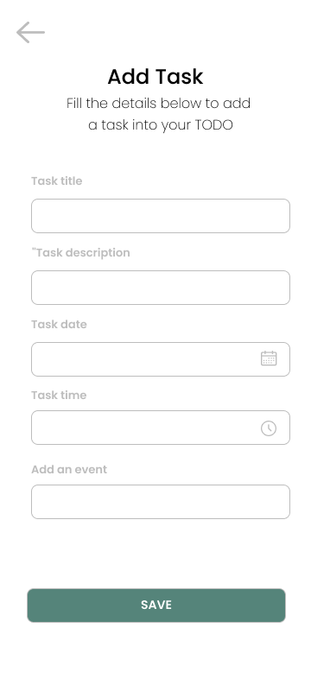 | https://drive.google.com/file/d/14D_j2MLbaLjrX0lRRjFbRp_kVHP2S7uM/view?usp=sharing | Halaman Add task ini di siapkan kepada pengguna untuk membuat task sesuai keinginan

Task Date | Reminder | Tampilan pop up ketika user mengklick button calendar yang ada pada task date | 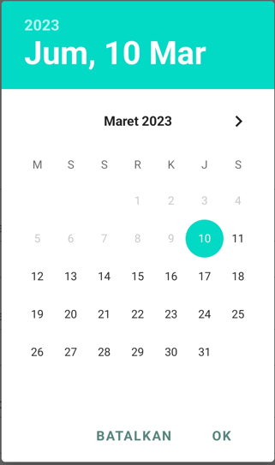 | https://drive.google.com/file/d/14D_j2MLbaLjrX0lRRjFbRp_kVHP2S7uM/view?usp=sharing | Pengguna dapat mengatur tanggal sesuai kebutuhan yang di inginkan

Clock | Reminder | Tampilan pop up ketika user mengklik button clock yang ada pada task time | 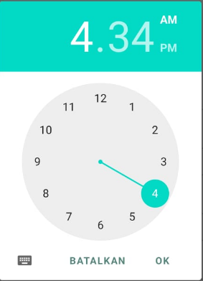 | https://drive.google.com/file/d/14D_j2MLbaLjrX0lRRjFbRp_kVHP2S7uM/view?usp=sharing | Pengguna dapat mengatur waktu yang ada pada task sesuai kebutuhan yang di inginkan

History | Menu Dashboard/home, History, Add task, Calendar,dan Profile | Tampilan halaman ketika user sudah menyimpan task pada halaman Add task |  | https://drive.google.com/file/d/14D_j2MLbaLjrX0lRRjFbRp_kVHP2S7uM/view?usp=sharing | Pengguna dapat melihat History task yang sudah di kerjakan

Detail | Edit Task, Task, Delete,Complete Task dan Back | Tampilan halaman ketika user klick list di Dasbord untuk mengisi, mengedit, dan menghapus task yang akan ditulis / dikerjakaan | 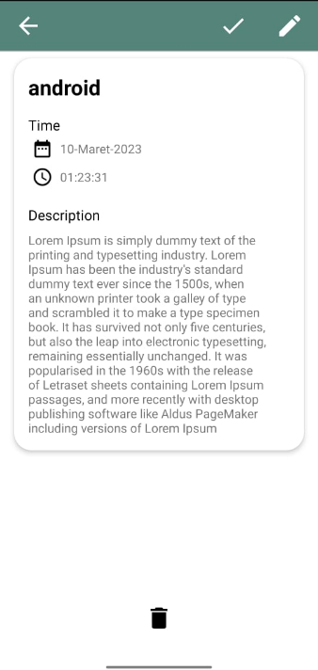 | https://drive.google.com/file/d/14D_j2MLbaLjrX0lRRjFbRp_kVHP2S7uM/view?usp=sharing | Di halaman detail ini pengguna dapat mengubah task , Menghapus task, dan kembali ke halaman dasbord

Detail Complete | Icon Back dan Deleted | Tampilan halaman detail complete ini ada ketika user menklick button ceklis maka secara otomatis akan menampilkan detail yang sudah complete di history | 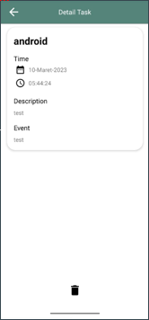 | https://drive.google.com/file/d/14D_j2MLbaLjrX0lRRjFbRp_kVHP2S7uM/view?usp=sharing | Di halaman detail complete ini pengguna hanya bisa Menghapus Task dan kembali ke Dashbord List

Delete | Reminder | Tampilan Pop up ketika user menklick button Deleted pada detail/detail complete | 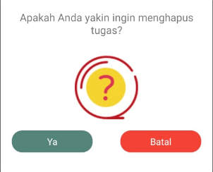 | https://drive.google.com/file/d/14D_j2MLbaLjrX0lRRjFbRp_kVHP2S7uM/view?usp=sharing | Pada tampilan ini pengguna akan diberi pilihan, apakah pengguna ingin menghapus task atau tidak ?

Profile | My Profile, Logout, dan menu history Complete | Tampilan halaman menu ketika user mengklick button profile pada applikasi yang memiliki fitur My account, Logout dan juga History | 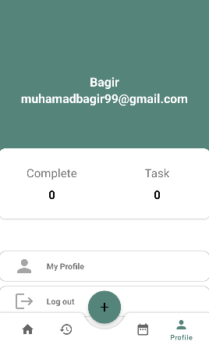 | https://drive.google.com/file/d/14D_j2MLbaLjrX0lRRjFbRp_kVHP2S7uM/view?usp=sharing | Di menu ini pengguna akan disajikan konten yang berisi MyAccount, Log out, Dan History

Edit Profile | My Profile | Tampilan Halaman ketika user ingin mengganti atau mengedit akun profilenya | 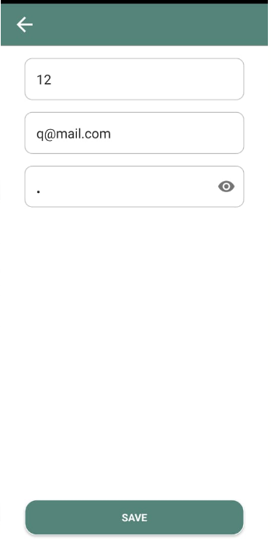

Calendar | Menu Calendar | Tampilan halaman calendar ketika user mengclik tampilan menu calendar | 